Лист1
Характеристика | Сайт
 | 1-й | 2-й | 3-й | 4-й | 5-й
Визуальный анализ
Адрес (скриншот главной страницы в приложении) | 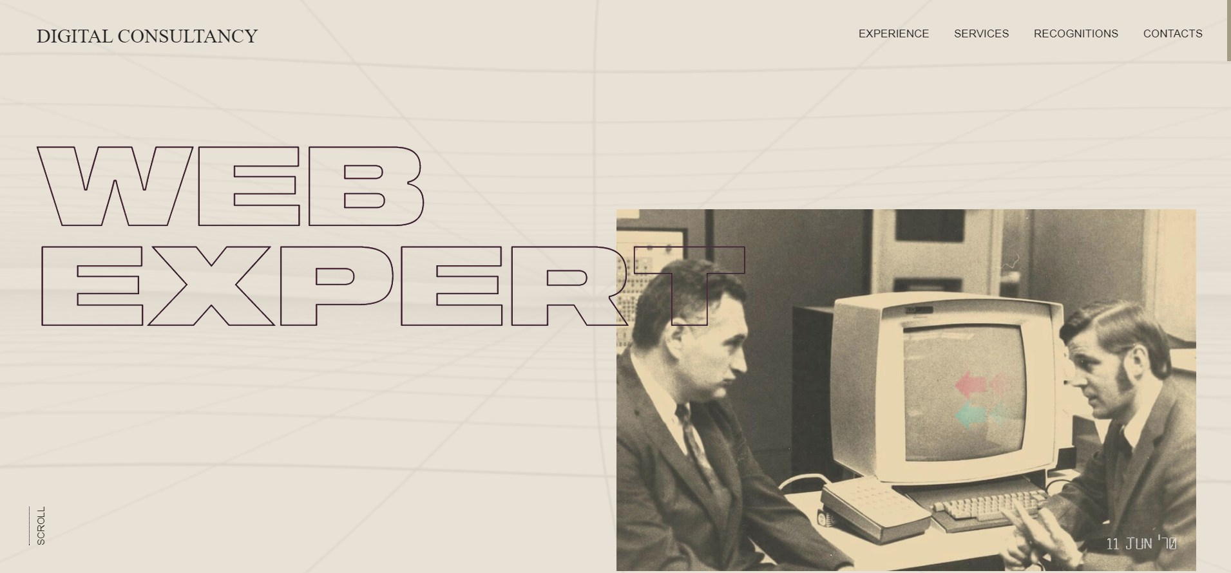 | 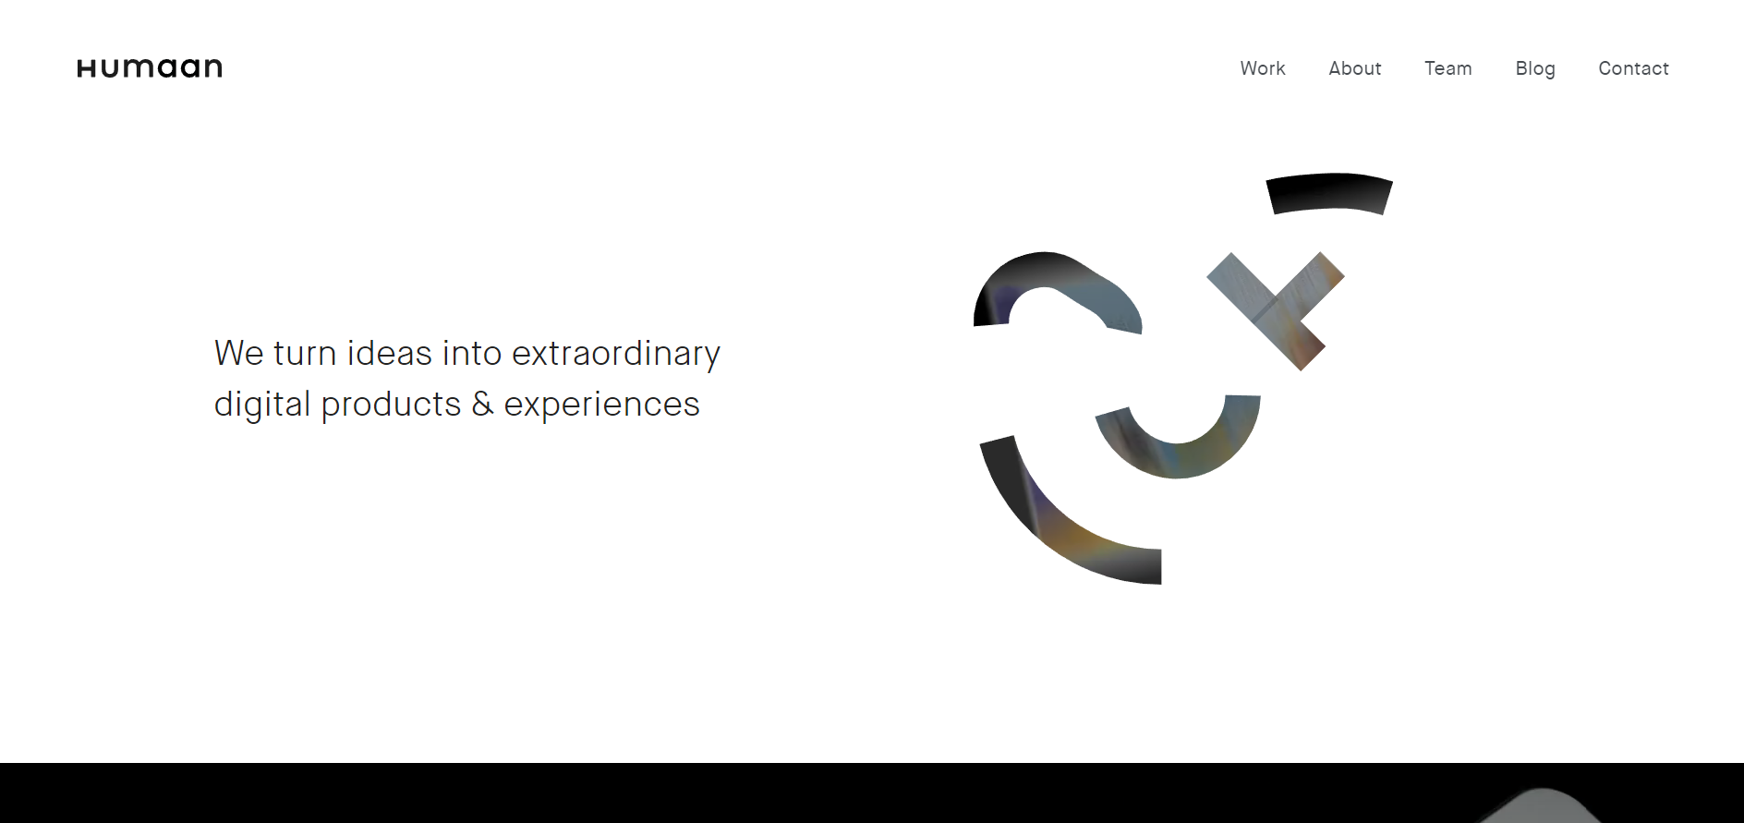
Название | https://www.web-expert.it/ | https://humaan.com/
Целевая аудитория | 18-40 лет | 18-40 лет
Сервисы (функционал) | 1. Ссылка на рабочий опыт 2. Ссылка на сервисы 3. Ссылка на контакты | 1. Ссылка на работы 2. Ссылка на пункт "Обо мне" 3. Ссылка показываюшая в каких командах работал 4. Ссылка на блог 5. Ссылка на контакты
Навигация | 1. Главное меню сайта (Experience, Services, Recognitions, Contacts) | 1. Главное меню сайта (Work, About, Team, Blog, Contact)
Логотип и его тип (скриншот) | Текстовый |  Графический
Дизайн и его яркие элементы | Приятные глазу цвета и Шрифты | Некоторые картинки не грузятся, много пустого пространства
Коэффициент привлекательности | 7.78 | 6.34
Технологический анализ
Кросс-браузерность | Google Chrome, Internet Explorer, FireFox | Google Chrome, Internet Explorer, FireFox
Адаптивность | Присутствует | Присутствует
Производительность (YSlow)
Скорость загрузки (F) | 5.1s | 4.7s
Ключевые слова | 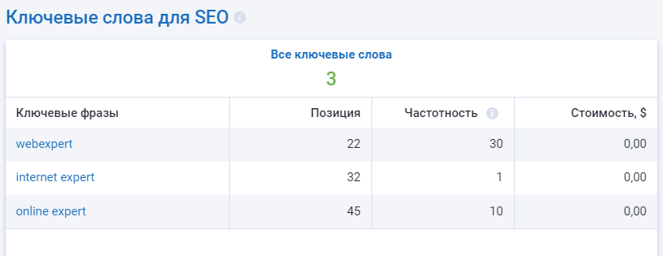 | 